QHOIN（税務LAN）形式
給報年報エントリーツールにて住基の住民番号を付番する場合の住民番号無し給報データの取り込みレイアウトは以下になります。
住民番号は生年月日、カナ氏名から住基と突合して付番します。データはCSVテキスト。UTF8(BOM付)かSJIS。 |  |  |  |  |  |  |  |  |  |  | ◎は必須、○は準。△は注意(不要ではない)。－は不要。
レイアウト中の型、形式等の説明は、［事前テーブル］タブに記載されています。 |  |  |  |  |  |  |  |  |  |  | ※は特定自治体のみ。

 | 給報・年金取り込み(給報エントリー用)
 | QHOIN.CSV
No | 名称 | IDX | ND | 漢字名 | 型 | 内部 バイト数 | 最大 文字数 | 形式 | 項目数 | 備考１ | 備考２ | 給報パンチ | 年金ﾊﾟﾝﾁ | ※注意事項 | 対応年
1 | BIRTH | 1 | 1 | 生年月日 | UTF8 | 8 | 8 | VARCHAR | 1 | "0"+和暦７桁 | 必須 | ◎ | ◎
2 | KANA | 2 | 1 | カナ氏名 | UTF8 | 100 | 100 | VARCHAR | 2 | カナ氏名 | 必須 | ◎ | ◎
3 | ZEIKEY | 3 | 1 | マイナンバー | OCTETS | 12 | 12 | BIN(16) | 3 | マイナンバー後ろスペース不要 | 必須 | ◎ | ◎
4 | QID | 4 | 1 | 給報ID | UTF8 | 16 | 16 | VARCHAR | 4 | 左詰 |  | ◎ | ◎
5 | JZEIKEY |  | 1 | 支払事業者マイナンバー | OCTETS | 13 | 12,13 | BIN(16) | 5 | 支払者マイナンバー（事業者・個人） | 12桁もある | ◎ | ◎
6 | JNO |  | 1 | 事業所番号 | UTF8 | 15 | 15 | VARCHAR | 6 |  | 前スペ右詰 | △ | △
7 | NAME |  | 1 | 事業所名 | UTF8 | 400 | 100 | VARCHAR | 7 |  | 全角左詰（必須） | ◎ | ◎
8 | JUQ |  | 1 | 受給者番号 | UTF8 | 25 | 25 | VARCHAR | 8 |  | 左詰 | ◎ | －
9 | KOSEIRI |  | 1 | 事業所内個人整理番号 | UTF8 | 10 | 10 | VARCHAR | 9 | 右詰 | 会社の整理番号 | ○ | －
10 | QNEN |  | 1 | 給報年金セレクト | UTF8 | 1 | 1 | VARCHAR | 10 | " ","0":給報,"1":年金 |  | ◎ | ◎
11 | YUSEN |  | 1 | 優先フラグ | UTF8 | 1 | 1 | VARCHAR | 11 | " ","0":その他,"1":優先 | 主たる給報（従たる無し） | ○ | ○
12 | TOKUCHO |  | 1 | 特徴フラグ | UTF8 | 1 | 1 | VARCHAR | 12 | " ","0":普徴,"1":特徴 |  | ◎ | ◎
13 | SENQ |  | 1 | 専給フラグ | UTF8 | 1 | 1 | VARCHAR | 13 | " ","0":他給,"1":青専給(従前),"2":白専給(2013追加) |  | ◎ | ◎
14 | MUKOU |  | 1 | 合算済み(再提出有り） | UTF8 | 1 | 1 | VARCHAR | 14 | " ","0":非該当,"1":合算 | 他の給報に合算されている | △ | △
15 | SAITEI |  | 1 | 再提出 | UTF8 | 1 | 1 | VARCHAR | 15 | " ","0":非該当,"1":再提出,(S区のみ"2"取消) | 最終的に提出された給報 | ◎ | △
16 | JUTARU |  | 1 | 従たる記載あり | UTF8 | 1 | 1 | VARCHAR | 16 | " ","0":非該当,"1":該当 | 未使用 | － | －
17 | ERRORF |  | 1 | 予約（エラーフラグ） | UTF8 | 1 | 1 | VARCHAR | 17 | システム予約 | ダミーカンマ設定 | － | －
18 | ERRCODE1 |  | 1 | 予約（エラーコード１） | INTEGER | 4 |  | INTEGER | 18 | システム予約 |  | － | －
19 | ERRCODE2 |  | 1 | 予約（エラーコード２） | INTEGER | 4 |  | INTEGER | 19 | システム予約 |  | － | －
20 | ERRCODE3 |  | 1 | 予約（エラーコード３） | INTEGER | 4 |  | INTEGER | 20 | システム予約 |  | － | －
21 | ERRCODE4 |  | 1 | 予約（エラーコード４） | INTEGER | 4 |  | INTEGER | 21 | システム予約 |  | － | －
22 | CSVOUTF |  | 1 | 予約（給報出力済フラグ） | UTF8 | 1 | 1 | VARCHAR | 22 | システム予約 |  | － | －
23 | TANERRF |  | 1 | 予約（単票チェックエラーフラグ） | UTF8 | 1 | 1 | VARCHAR | 23 | システム予約 |  | － | －
24 | GASSANCODE |  | 1 | 合算済み区分コード | UTF8 | 1 | 1 | VARCHAR | 24 | "1":合算無記載無（他給を加算する方向に作動）※ "2":合算有記載無（前職給報を捜して無効にする作動） "3":合算有記載有（前職給報を捜して無効にする作動） "4":特徴に合算 （この給報は前職無効にされずに特徴に加算すべき給報として扱う。ある意味通常動作に近い。）※ ※1、4：の時に前職合算スキップとなります。 |  | － | －
25 | KAKUNIN |  | 1 | エラー確認済みフラグ | UTF8 | 1 | 1 | VARCHAR | 25 | " ","0":非該当,"1":該当 |  | － | －
26 | N294 |  | 1 | 住登外課税 | UTF8 | 1 | 1 | VARCHAR | 26 | " ","0":非該当,"1":該当 |  | － | －
27 | YF1 |  | 1 | eLTAX配信区分 | UTF8 | 1 | 1 | VARCHAR | 27 | " ","0"：税務LAN形式, "1"：eLTAX(給報), "2"：eLTAX(331年金), "3"：315形式(拡張無し), "4"：315形式(拡張有り), "5"：電子年金(90JIS), "6"：MT形式, "7"：331形式(拡張無し), "8"：331形式(拡張有り) | ダミーカンマ設定 | － | －
28 | YF2 |  | 1 | 給与／報酬の別 | UTF8 | 1 | 1 | VARCHAR | 28 | " ","0":給与,"1":報酬 |  | △ | △
29 | YF3 |  | 1 | 条約免除 | UTF8 | 1 | 1 | VARCHAR | 29 | "1":該当 |  | ◎ | △
30 | YF4 |  | 1 | 海外居住 | UTF8 | 1 | 1 | VARCHAR | 30 | "1":該当 |  | ◎ | △
31 | YF5 |  | 1 | 支払年分エラー | UTF8 | 1 | 1 | VARCHAR | 31 | "1":該当 | ダミーカンマ設定 | － | －
32 | YF6 |  | 1 | 年調済みかもしれないフラグ | UTF8 | 1 | 1 | VARCHAR | 32 | "1":該当 |  | － | －
33 | YF7 |  | 1 | 無効化理由 | UTF8 | 1 | 1 | VARCHAR | 33 | "1":再提出、"2":ダブり、"3":前職、"4":手動無効 |  | － | －
34 | YF8 |  | 1 | 内部割当 | UTF8 | 1 | 1 | VARCHAR | 34 | "1":該当 |  | － | －
35 | YF9 |  | 1 | 内部割当 | UTF8 | 1 | 1 | VARCHAR | 35 |  |  | － | －
36 | YF10 |  | 1 | 内部割当 | UTF8 | 1 | 1 | VARCHAR | 36 |  |  | － | －
37 | SHUNYU | 0 | 1 | 収入金 | DOUBLE | 8 | 10 | DOUBLE | 37 | 10桁となっていますが、11桁以上も取り込めます。 |  | ◎ | ◎
38 | KOJOGO | 1 | 1 | 控除後の金額 | DOUBLE | 8 | 10 | DOUBLE | 38 |  |  | ○ | ○
39 | KOJOK | 2 | 1 | 所得控除額合計 | DOUBLE | 8 | 10 | DOUBLE | 39 |  |  | ◎ | ○
40 | GENSEN | 3 | 1 | 源泉税額 | DOUBLE | 8 | 10 | DOUBLE | 40 |  |  | ◎ | ◎
41 | ZENSHOKU | 4 | 1 | 前職収入１（収入金合算分） | DOUBLE | 8 | 10 | DOUBLE | 41 | 前職収入２以降が下↓に拡張 |  | ◎ | －
42 | SHAHO | 5 | 1 | 社会保険料控除額 | DOUBLE | 8 | 10 | DOUBLE | 42 | （小規模含む） |  | ◎ | ◎
43 | SEIHO | 6 | 1 | 生命保険料控除額 | DOUBLE | 8 | 10 | DOUBLE | 43 |  |  | ◎ | －
44 | KOJINNEN | 7 | 1 | 個人年金支払額（旧） | DOUBLE | 8 | 10 | DOUBLE | 44 |  |  | ◎ | －
45 | DISIN | 8 | 1 | 地震保険料控除額 | DOUBLE | 8 | 10 | DOUBLE | 45 |  |  | ◎ | －
46 | CHOKI | 9 | 1 | 旧長期支払額 | DOUBLE | 8 | 10 | DOUBLE | 46 |  |  | ◎ | －
47 | KOKIBO | 10 | 1 | 小規模企業共済 | DOUBLE | 8 | 10 | DOUBLE | 47 | （社保の内書き） |  | ◎ | －
48 | JYUTAKU | 11 | 1 | 住宅借入金等特別控除額 | DOUBLE | 8 | 10 | DOUBLE | 48 | 所得税で控除した額 |  | ◎ | －
49 | FUKKOU | 12 | 1 | 復興特別所得税適用前の再(々)差引税額 | DOUBLE | 8 | 10 | DOUBLE | 49 | 2014から2037年分まで |  | － | －
50 | KOKUNEN | 13 | 1 | 国民年金保険料の金額 | DOUBLE | 8 | 10 | DOUBLE | 50 | （社保の内書き） |  | ○ | －
51 | HAISHOTOKU | 14 | 1 | 配偶者の合計所得 | DOUBLE | 8 | 10 | DOUBLE | 51 |  |  | ◎ | ◎
52 | HAITOKU | 15 | 1 | 配偶者（特別）控除額 | DOUBLE | 8 | 10 | DOUBLE | 52 |  |  | ◎ | －
53 | YOBI1 | 16 | 1 | 住宅借入金等特別控除可能額 | DOUBLE | 8 | 10 | DOUBLE | 53 |  |  | ◎ | －
54 | YOBI2 | 17 | 1 | 控除計算値 | DOUBLE | 8 | 10 | DOUBLE | 54 | システム予約 | ダミーカンマ設定 | － | －
55 | YOBI3 | 18 | 1 | 生保控除計算値 | DOUBLE | 8 | 10 | DOUBLE | 55 | システム予約 |  | － | －
56 | YOBI4 | 19 | 1 | 納税額（源泉）計算値 | DOUBLE | 8 | 10 | DOUBLE | 56 | システム予約 |  | － | －
57 | YOBI5 | 20 | Q | 住宅借入金等の額（１回目） | DOUBLE | 8 | 10 | DOUBLE | 57 |  |  | ◎ | ◎
 |  |  | N | 法203条の3第1,4号支払
58 | YOBI6 | 21 | Q | 住宅借入金等の額（２回目） | DOUBLE | 8 | 10 | DOUBLE | 58 |  |  | ◎ | ◎
 |  |  | N | 法203条の3第2,5号支払
59 | YOBI7 | 22 | Q | 被災分借入金等の額（１回目） | DOUBLE | 8 | 10 | DOUBLE | 59 |  |  | － | ◎
 |  |  | N | 法203条の3第3,6号支払
60 | YOBI8 | 23 | Q | 被災分借入金等の額（２回目） | DOUBLE | 8 | 10 | DOUBLE | 60 |  |  | － | ◎
 |  |  | N | 法203条の3第1,4号源泉
61 | YOBI9 | 24 | Q | 災害者に係る徴収猶予税額 | DOUBLE | 8 | 10 | DOUBLE | 61 |  |  | － | ◎
 |  |  | N | 法203条の3第2,5号源泉
62 | YOBI10 | 25 | Q | （予備) | DOUBLE | 8 | 10 | DOUBLE | 62 |  |  | － | ◎
 |  |  | N | 法203条の3第3,6号源泉
63 | NIPPAN | 26 | 1 | 一般生命保険料支払額（新） | DOUBLE | 8 | 10 | DOUBLE | 63 |  |  | ◎ | －
64 | NKOJINNEN | 27 | 1 | 個人年金支払額（新） | DOUBLE | 8 | 10 | DOUBLE | 64 | 旧は上にあります |  | ◎ | －
...
 | 給報・年金取り込み(給報エントリー用)
232 | TOKUSINKOJO |  |  | 特定親族特別控除額 | DOUBLE | 8 | 10 | DOUBLE | 232 |  |  | ◎ | － |  | 2026
233 | YOBI21 |  |  | 特定親族特別控除額（計算値） | DOUBLE | 8 | 10 | DOUBLE | 233 |  | ダミーカンマ設定 | － | － |  | 2026
234 | YOBI22 |  |  | 内部割当 | DOUBLE | 8 | 10 | DOUBLE | 234 |  |  | － |  |  | 2026
235 | YOBI23 |  |  | （予備） | DOUBLE | 8 | 10 | DOUBLE | 235 |  |  | － | － |  | 2026
236 | YOBI24 |  |  | （予備） | DOUBLE | 8 | 10 | DOUBLE | 236 |  |  | － | － |  | 2026
237 | YOBI25 |  |  | （予備） | DOUBLE | 8 | 10 | DOUBLE | 237 |  |  | － | － |  | 2026

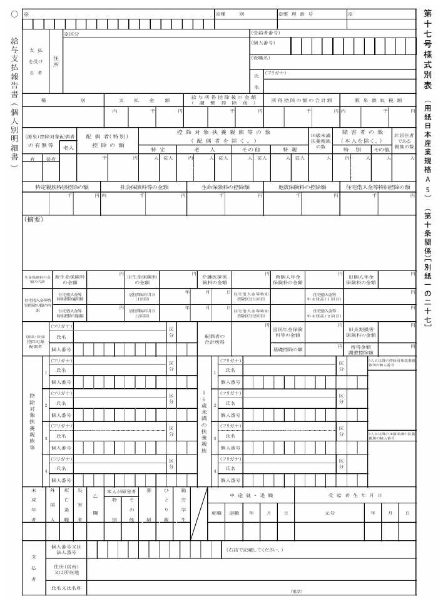
第十七号様式別表マッピング表
 |  |  |  |  |  |  |  |  |  |  | ※注釈※
 |  |  |  |  |  |  |  |  |  |  | 4) QIDはスキャン（パンチ）ＩＤ番号で必須。
4 給報ＩＤ （スキャンＩＤ番号）
12 特別徴収
6 指定番号
9 個人整理番号
 |  |  |  |  |  |  |  |  |  |  | 12)特徴に"1"
 |  |  |  |  |  |  |  |  |  |  | 13)青申専給に"1"、白専給に"2"。
15 再提出
13 専従者
8 受給者番号
 |  |  |  |  |  |  |  |  |  |  | 6) 指定番号＝事業所番号
3 本人マイナンバー
 |  |  |  |  |  |  |  |  |  |  | 9) 税務LANにて自動付番しない場合。
 |  |  |  |  |  |  |  |  |  |  | 2) 姓名の間に半角スペース必須。

2 カナ
 |  |  |  |  |  |  |  |  |  |  | 52)配偶者特別控除だけではなく配偶者控除も
 |  |  |  |  |  |  |  |  |  |  | 記載になりますので、何れか記載の通りに。

28 種別
37
38
39
40
 |  |  |  |  |  |  |  |  |  |  | 77)控配有りに"1" 老控配が"1"
 |  |  |  |  |  |  |  |  |  |  | と重複の場合、老控配優先

78
52
80
82
81
79
111
86
85
84
83
110
77
 |  |  |  |  |  |  |  |  |  |  | 41)前職支払金額１箇所目。
 |  |  |  |  |  |  |  |  |  |  | 126-129)前職支払金額２～５。判る場合
 |  |  |  |  |  |  |  |  |  |  | 130-134)前職の社会保険料が判る場合
 |  |  |  |  |  |  |  |  |  |  | 140-144)前職の退職日が判る場合
 |  |  |  |  |  |  |  |  |  |  | 145-149)前職事業所番号が判る場合
232
47 小規模
43
45
48
 |  |  |  |  |  |  |  |  |  |  | 150-154)前職事業所名が判る場合
42 社保
112 摘要
150 前職名称
41, or 125 前職支払
135 前職源泉徴収税額
130 前職社保
29 条約免除
30 海外居住
 |  |  |  |  |  |  |  |  |  |  | 226)該当の方がいる場合は"1"
 |  |  |  |  |  |  |  |  |  |  | 87)同一生計配ありに"1"

226 退職所得ありの控配・扶養あり

87 同一生計配偶者（障害）
95 "1":旧寡婦、"2":旧寡特、"3":旧寡夫
114 23歳未満扶養人数
63
66
65
64
44
104
106
108
57
53
107
109
58
184
171
197
51
50
46
 |  |  |  |  |  |  |  |  |  |  | 171-209)控配以外の扶養に関しては、16歳未満を指定エリアにパンチせず、
 |  |  |  |  |  |  |  |  |  |  | 前詰めしても構いません。
 |  |  |  |  |  |  |  |  |  |  | 176,177及び182,183の項目は一般扶養の5、6人目。
158
67
68
 |  |  |  |  |  |  |  |  |  |  | 年少扶養の5、6人目として利用できます。
172
198
178
204
176-177
202-203
５人以上が有る場合には、はみ出した分をこちらに補完して下さい。ここが溢れたら210、211を使うのでは無く、摘要欄のみで結構です。
185
159
191
165
189-190
173
199
179
205
163-164
210
186
192
160
166
187
174
200
193
180
206
182-183
208-209
161
167
195-196
169-170
 |  |  |  |  |  |  |  |  |  |  | 112)５人以上の扶養者が記載されている場合、210、211に
 |  |  |  |  |  |  |  |  |  |  | マイナンバーをパンチしないで、摘要欄の氏名だけで結構です。
 |  |  |  |  |  |  |  |  |  |  | 210-211)マイナンバーの暗号化は施されません。
175
201
181
207
188
194
211
162
168

 |  |  |  |  |  |  |  |  |  |  | 102)令和の05を付加し、8桁で入力してください。
 |  |  |  |  |  |  |  |  |  |  | 1) 元号付き和暦8桁で入力。 例）"05010922"
88
99
97
98
89
91
90
96
94
93
100
101
102 就退職日
1 本人生年月日

5 支払者マイナンバー
 |  |  |  |  |  |  |  |  |  |  | 103)既婚者の場合に"1"
105 寡婦理由 死別に"1"
103 既婚の未成年
 |  |  |  |  |  |  |  |  |  |  | 105)寡婦理由 死別に"1"

第十七号の二様式別表マッピング表

 |  |  |  |  |  |  |  |  |  |  | ※注釈※
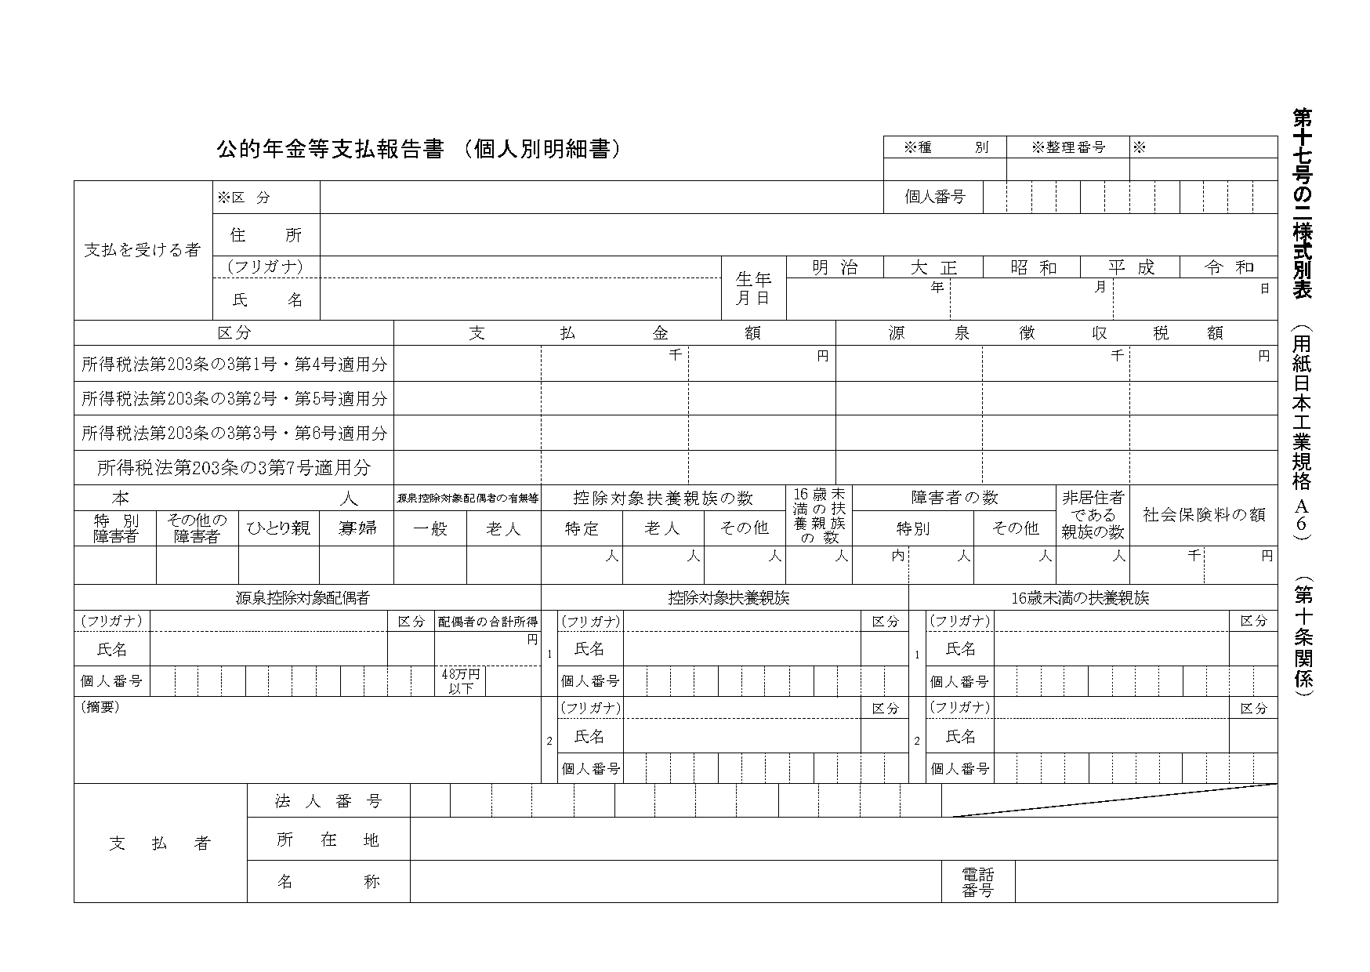
4 注 QID（スキャンＩＤ番号）
 |  |  |  |  |  |  |  |  |  |  | 4) QIDはスキャンＩＤ番号で必須。
 |  |  |  |  |  |  |  |  |  |  | 10)年金に１必須。
 |  |  |  |  |  |  |  |  |  |  | 12)年金特徴判定に使用する予定でしたが、使われていません。
 |  |  |  |  |  |  |  |  |  |  | 2) 姓名の間に半角スペース必須。
10 注 年金
12 注 普徴
 |  |  |  |  |  |  |  |  |  |  | 1) 元号付き和暦8桁で入力。 "04190922"
3 マイナンバー

2 注 カナ
1 注 生年月日
37 注 支払金額合計
40 注 源泉徴収合計
57 支払金額
60 源泉徴収
 |  |  |  |  |  |  |  |  |  |  | 37)合計額の場合は入力（使わなくて結構です）
 |  |  |  |  |  |  |  |  |  |  | 支払金額は１号、２号、３号、４号の加算額。
 |  |  |  |  |  |  |  |  |  |  | 40)合計額の場合は入力（使わなくて結構です）
58 支払金額
59 支払金額
61 源泉徴収
62 源泉徴収
 |  |  |  |  |  |  |  |  |  |  | 源泉税額は１号、２号、３号、４号の加算額。
72 支払金額
73 源泉徴収
 |  |  |  |  |  |  |  |  |  |  | 57～62の金額明細は取込時に積算しています。

91
90
94 ひとり親
78
80
77
93 寡婦
81
79
86
84
85
83
42
110
 |  |  |  |  |  |  |  |  |  |  | 77)77控配有りに１ 78老控配が１と
 |  |  |  |  |  |  |  |  |  |  | 重複の場合、老控配優先

184
171
197
51
185
172
198
191
178
204
158
112 摘要
226 退職所得ありの控配・扶養あり
92
227 非控除対象配偶者減税有
159
173
165
179
70 定額減税控除済額
71 定額減税控除外額
186
160
199
193
166
205
 |  |  |  |  |  |  |  |  |  |  | 112)３人以上の扶養者が記載されている場合、210、211に
 |  |  |  |  |  |  |  |  |  |  | マイナンバーをパンチしないで、摘要欄の氏名だけで結構です。
 |  |  |  |  |  |  |  |  |  |  | 6) 指定番号は＝事業所番号であるが、年金支払事業所に採番していない場合は不要。
5
 |  |  |  |  |  |  |  |  |  |  | その場合支払事業所名を必ず入力。
6 注 指定番号
 |  |  |  |  |  |  |  |  |  |  | 7) 事業所番号がない場合は支払事業所名を入力。
7 注 支払事業所名
174-177
200-203
180-183
206-209
187-190
193-196
 |  |  |  |  |  |  |  |  |  |  | 210-211) マイナンバーの暗号化は施されません。
 |  |  |  |  |  |  |  |  |  |  | ここのエリアは年金でも使用出来ますが、
 |  |  |  |  |  |  |  |  |  |  | 摘要欄に氏名をパンチする形で結構です。
161-164
167-170
 |  |  |  |  |  |  |  |  |  |  | 92)基本的に配偶者合計所得で判定します。
３人以上が有る場合には、はみ出した分をこちらに補完して下さい。ここが溢れたら210、211を使うのでは無く、摘要欄のみで結構です。
 |  |  |  |  |  |  |  |  |  |  | 87)同一生計配ありに"1"

